- 44 -
図-3 大学・短大への進学者（過年度卒業者を含む）の進学地別割合の前年度比較
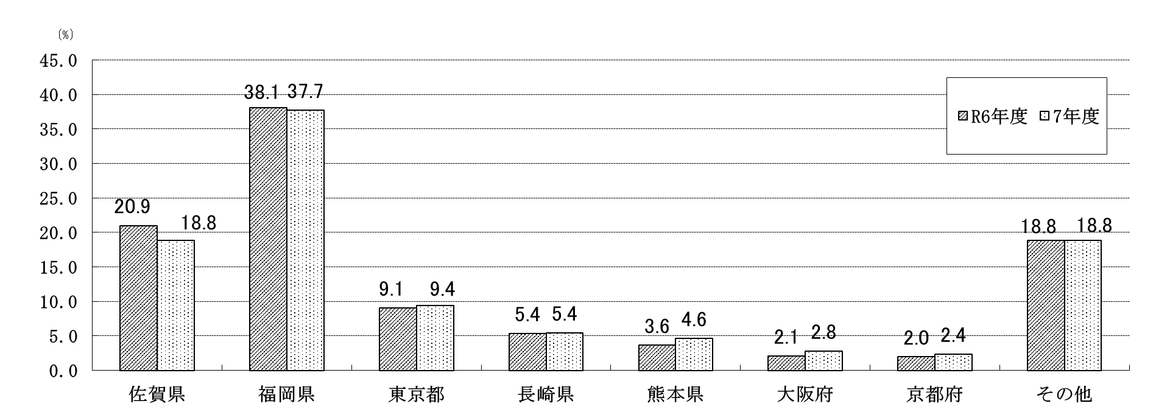

 |  |  |  |  |  |  |  | (単位：％)
 | 佐賀県 | 福岡県 | 東京都 | 長崎県 | 熊本県 | 大阪府 | 京都府 | その他
R6年度 | 20.9 | 38.1 | 9.1 | 5.4 | 3.6 | 2.1 | 2.0 | 18.8
7年度 | 18.8 | 37.7 | 9.4 | 5.4 | 4.6 | 2.8 | 2.4 | 18.8

(5) 就職者数のうち県外へ就職した者は643人(男475人、女168人)で、就職者数に占める割合は33.9％
となり、前年度(34.1％)より0.2ポイント減少している。
・ 就職者数を職業別にみると、最も多いのは「生産工程従事者」784人(41.4％)、次いで「専門的・
技術的職業従事者」246人(13.0％)、「事務従事者」223人(11.8％)、「サービス職業従事者」186人
(9.8％)、「建設・採掘従事者」158人(8.3％)、「販売従事者」88人（4.6％）、「保安職業従事者」
65人(3.4％)、の順となっている。
・ 就職者数を産業別にみると、最も多いのは「製造業」831人(43.9％)、次いで「建設業」238人
(12.6％)、「卸売業、小売業」145人(7.7％)、「公務（他に分類されるものを除く)」109(5.8％)
「医療、福祉」94人(5.0％)、の順となっている。

表-59 高等学校卒業者の県内・県外別就職者 (進学しながら就職した者を含む)の推移
 |  |  |  |  |  |  |  |  | (単位：人･％)
年度 | 就職者数 |  | 県内就職者 |  | 県外就職者 |  |  | 県内 就職率 | 県外 就職率
 |  |  |  |  | 計 | 男 | 女
H27 | 2,638 |  | 1,564 |  | 1,074 | 781 | 293 | 59.3 | 40.7
28 | 2,638 |  | 1,471 |  | 1,167 | 831 | 336 | 55.8 | 44.2
29 | 2,655 |  | 1,566 |  | 1,089 | 790 | 299 | 59.0 | 41.0
30 | 2,608 |  | 1,524 |  | 1,084 | 760 | 324 | 58.4 | 41.6
R元 | 2,594 |  | 1,475 |  | 1,119 | 807 | 312 | 56.9 | 43.1
2 | 2,614 |  | 1,588 |  | 1,026 | 722 | 304 | 60.7 | 39.3
3 | 2,185 |  | 1,438 |  | 747 | 531 | 216 | 65.8 | 34.2
4 | 2,118 |  | 1,406 |  | 712 | 528 | 184 | 66.4 | 33.6
5 | 1,997 |  | 1,314 |  | 683 | 497 | 186 | 65.8 | 34.2
6 | 1,888 |  | 1,245 |  | 643 | 466 | 177 | 65.9 | 34.1
7 | 1,895 |  | 1,252 |  | 643 | 475 | 168 | 66.1 | 33.9

